Google Trends
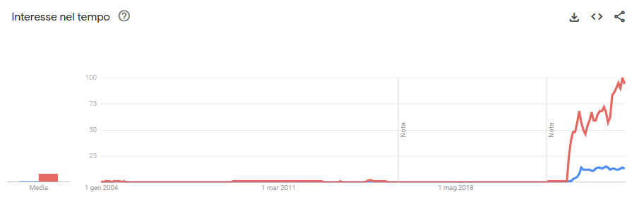
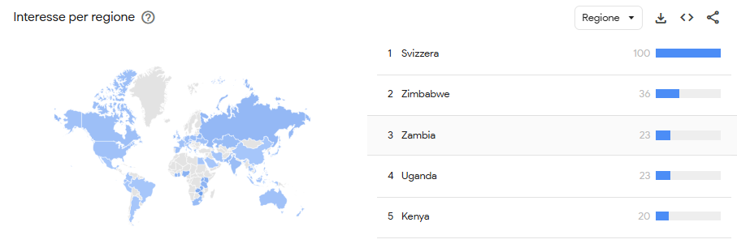
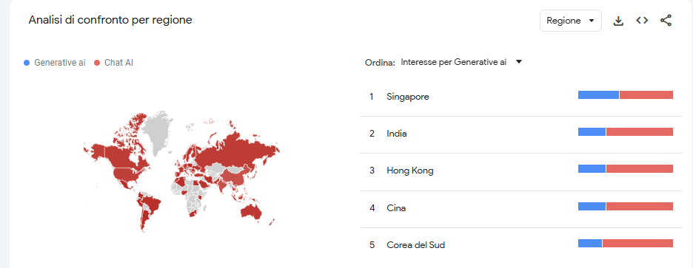
ITALIA |  | MONDO

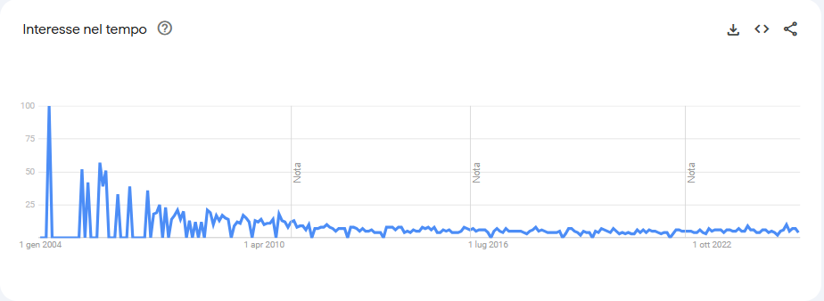
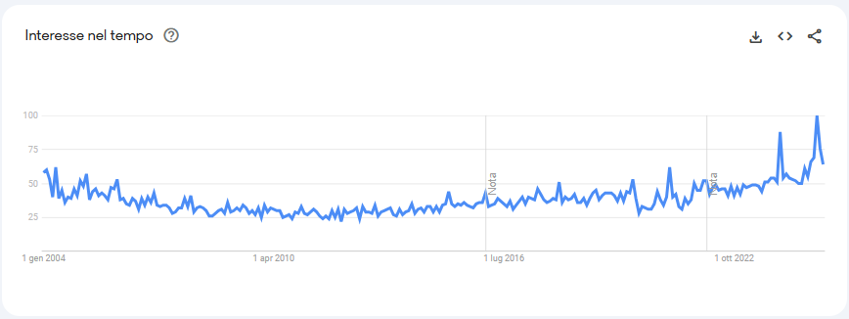

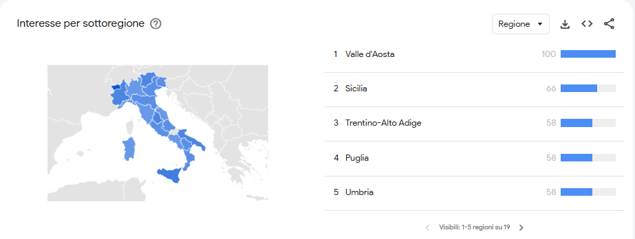

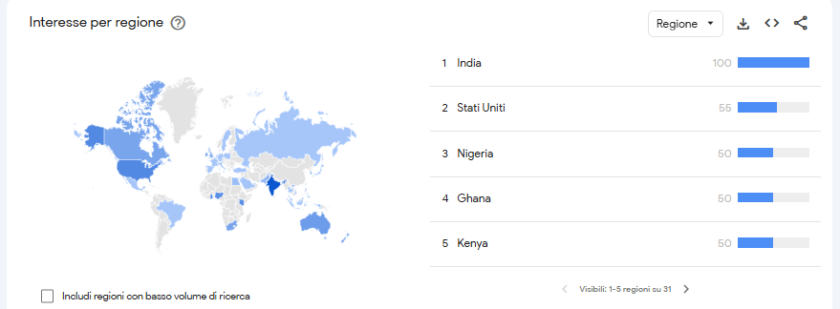

 | MONDO

 |  |  | MONDO

Articoli Scientifici
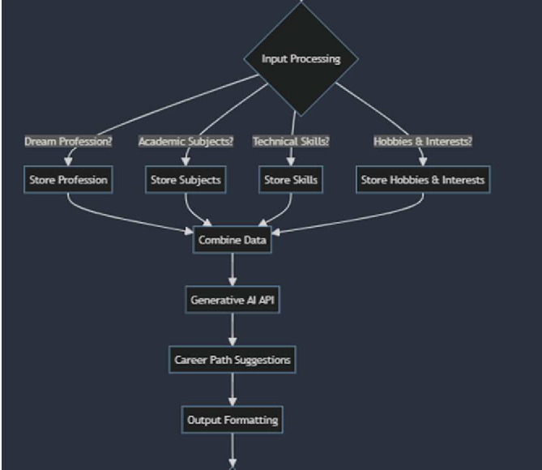
Stato e ricerca dell'arte- Articoli Scientifici sull'orientamento professionale
Nome | Autore/i | Sintesi | Spunti | Link | Possibile flowchart di riferimento
Career Coaching: Developing a Constructive Mindset and Ethical Conduct in the Realm of Employment from a Young Age(2024) | Dewi Anggraini, Marisya Pratiwi, Rachmawati Rachmawati, Amalia Juniarly | L'articolo analizza l'importanza del career coaching per sviluppare atteggiamenti e comportamenti positivi nel lavoro fin dall'università. Attraverso attività pratiche e formative, il programma ha coinvolto 63 studenti universitari, migliorando il 95,3% delle loro competenze. L'iniziativa evidenzia l'impatto di tali competenze sul successo aziendale e personale. | L'app deve basarsi sui principi del career coaching per aiutare l'utente a identificare e sviluppare il lavoro ideale, migliorando così le sue capacità decisionali e la sua efficienza, con un impatto positivo sul rendimento aziendale. | https://api.semanticscholar.org/CorpusID:272065877
Developing an Academic Career Development Coaching Model for New Doctorates Performance | Ummi Naiemah Saraih, Noorazeela Zainol Abidin, Nur Syafiqah A. Rahim, Sadia Anwar | L'articolo mira a creare un modello di career coaching accademico che integri le aspirazioni personali e le dinamiche organizzative, al fine di supportare i nuovi dottori di ricerca nella loro crescita professionale e migliorare le prestazioni complessive delle università. | L'app può implementare un sistema in grado di analizzare, oltre alle competenze dell'utente, anche le aspirazioni individuali, ovvero i principali obiettivi personali o una eventuale aggiunta di questionari | https://myjms.mohe.gov.my/index.php/ajress/article/view/28128
Coaching in Career Guidance | Mironov Aleksei Gennadievich | L'articolo analizza il coaching come strumento psicologico e pedagogico per migliorare l'orientamento professionale degli studenti sia universitari e non. Il coaching, attraverso tecniche progettive e la programmazione visivo-cinestesica,aiuta i giovani a prendere decisioni consapevoli sulla carriera aiutandoli a esplorare più a fondo le loro aspirazioni e a trovare motivazione per raggiungere i loro obiettivi. | L'applicazione deve essere pensata da raggiungere qualsiasi target di giovani evidenzando l'importanza del career coaching in merito al raggiungimento degli obbiettivi personali tramite delle tecniche progettive dando una migliore visione della vita lavorativa | http://www.kgau.ru/new/all/science/04/content3/54.pdf#page=11
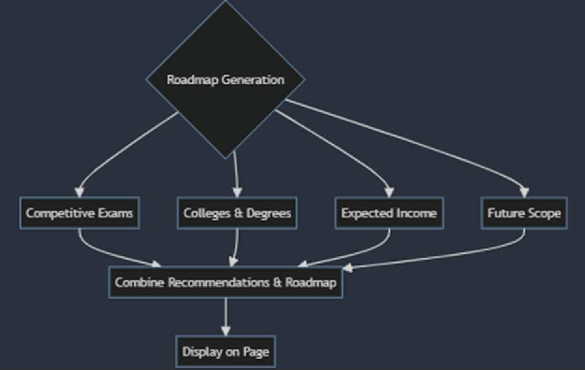
Back to the Basics: Career Counseling | Keri Carter Pipkins, Gail S. Rooney, Imants Jaunarajs | L'articolo evidenzia l'importanza del Career Counseling come intervento chiave nello sviluppo professionale degli studenti, esso propone un modello di formazione continua, basato su una "comunità di pratica" che favorisca collaborazione e aggiornamento costante per migliorare le competenze dei professionisti e garantire un supporto efficace agli studenti per tutta la loro vita lavorativa. | L'applicazione non deve solo basarsi sul career coaching ma anche essere in grado di fornire anche il career counseling, ossia esplorare le capacità di uno studente per poi andare a definire una completa pianificazione della carriera | https://onlinelibrary.wiley.com/doi/pdf/10.1002/ss.20107
Study on Application of Coaching to College Students’ Career Development and Employment Guidance Course | Jing Zhang | L'articolo tratta di uno studio svolto in quattro fasi mirato ad allo sviluppo del potenziale individuale e sul miglioramento sulle prestazioni di studenti universitari. La prima parte si focalizza sulla pianificazione, la seconda sull'affiancamento di un coach esperto, la terza promuove le attività di coaching attraverso piattaforma di network e infine il quarto stadio che si basa sulle attività tecniche del coach | Per aiutare l'utente si possono inserire strumenti di autovalutazione per stabilire al meglio i loro obiettivi di carriera per una pianificazione ottimale o in aggiunta l'inserimento di corsi di formazione per un preciso argomento | https://www.semanticscholar.org/paper/Study-on-Application-of-Coaching-to-College-Career-Zhang/fc761833e8fae00e914b063f798ebe2527fbd651
Coaching: a new model for academic and career achievement | N. Deiorio, P. Carney, L. Kahl, Erin M Bonura, Amy Miller Juve | Questo articolo definisce il coaching nell'educazione medica, evidenziando la differenza rispetto al mentoring e advising, e propone un quadro concettuale basato su una revisione della letteratura. Viene descritto un processo di coaching in quattro fasi: stabilire principi relazionali, condurre valutazioni, sviluppare un piano d'azione e monitorare i risultati. | L'applicazione può fornire delle valutazioni approssimative delle competenze inserite dall'utente evidenziando le affinità con il lavoro ideale | https://www.semanticscholar.org/paper/Coaching%3A-a-new-model-for-academic-and-career-Deiorio-Carney/246e152291c627db497c163e0f2a87f4ea9b5c14
Student Career Guidance Using Generative AI | Rahul Waikar, Shraddhesh Tamhane, Tanmai Tale, Rujul Talekar, Ayush Tangde, Tanish Singla, Tanishka Kalokhe | Questa applicazione web utilizza l'IA generativa per fornire orientamento professionale personalizzato agli studenti, basandosi su interessi, competenze e aspettative. Superando i limiti del counseling tradizionale, l' IA analizza dati come il livello scolastico, la carriera desiderata, le abilità o gli hobby dell'utente, fornendo suggerimenti su carriere, università e prospettive di reddito. | L'applicazione può seguire il loro modello di flowchart, elavorando inizialmente i dati fondamentali dell'utente e strutturandoli in un formato organizzato.Successivamente questi dati vendono rielaborati per fornire informazioni aggiuntive, come le prospettive di reddito o i titoli di studio richiesti per un determinato lavoro | https://www.semanticscholar.org/paper/Student-Career-Guidance-Using-Generative-AI-Waikar-Tamhane/924742fb78c0cafb2b1f9e0f992e596328f9aaaa
Testing the combined effects of the PAX Good Behavior Game and MyTeachingPartner™ coaching for early career teachers: Impacts on teacher-student interaction quality and teachers' occupational health | Jason T Downer, Summer S. Braun, Catherine P. Bradshaw, Lauren Molloy Elreda, Xavier Elzie, Alexa C. Budavari, Nicholas S Ialongo, Patrick H. Tolan | Lo studio ha testato un intervento per aiutare i docenti alle prime esperienze a gestire la classe. I risultati mostrano una riduzione dello stress e un miglioramento delle interazioni con gli studenti con un maggiore senso di appartenenza alla professione. Gli effetti sono più evidenti nei docenti inizialmente più stressati e con classi difficili. | Per guidare al meglio l'utente dal punto di vista lavorativo si potrebbe adottare un approccio che includa sia cosa fare che come farlo, migliorando così l'esperienza pratica dell'utente | https://www.sciencedirect.com/science/article/abs/pii/S0022440524000797?via%3Dihub

